1
ID | Проєкт | Категорія | Рівень доступу | Дата реєстрації | Дата зміни
1 | https://www.saucedemo.com/inventory.html | верстка | загальний | 2025-12-12 | 2025-12-12
Тестувальник | Онищенко Олег | Пріоритет | низький | Серйозність | незначна
Відтворюваність | постійно | Статус | надіслано | Резолюція | відкрита
Плат | Firefox, 146.0 (64-біт) | ОС | Windows | Версія ОС | 10, 22H2
Тема | Назва товарів
Опис | Додаткові непотрібні символи у назві товару
Кроки до відтворення | 1) Зареєструватися на сайті, 2) Відкрити сторінку інвентаря
Фактичний результат | Назва товару містить виклик функції
Очікуваний результат | Назва без виклику функції
Додаткова інформація | Баг також спостерігається у Edge версії 143.0.3650.75
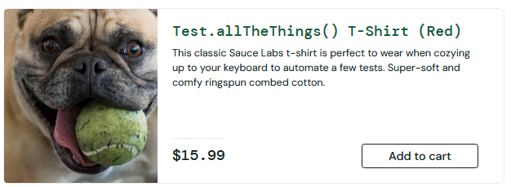
Прикріплені файли

3
ID | Проєкт | Категорія | Рівень доступу | Дата реєстрації | Дата зміни
3 | https://www.saucedemo.com | програми | загальний | 2025-12-12 | 2025-12-12
Тестувальник | Онищенко Олег | Пріоритет | середній | Серйозність | висока
Відтворюваність | умовно | Статус | надіслано | Резолюція | розгорнута
Плат | Firefox, 146.0 (64-біт) | ОС | Windows | Версія ОС | 10, 22H2
Тема | Невдача при вході
Опис | При введенні ім’я користувача locked_out_user сайт видає помилку
Кроки до відтворення | 1) Ввести locked_out_user на сторінці входу, 2) Натиснути Login з будь-яким паролем.
Фактичний результат | Не вдається зайти
Очікуваний результат | Користувача має перенести на сторінку сайту
Додаткова інформація | Помилка також спостерігається у Edge версії 143.0.3650.75
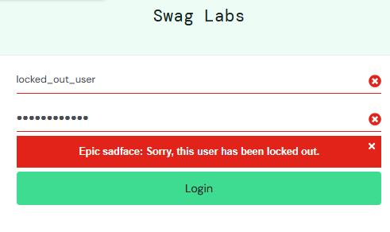
Прикріплені файли

5
ID | Проєкт | Категорія | Рівень доступу | Дата реєстрації | Дата зміни
5 | https://www.saucedemo.com/checkout-step-one.html | програми | загальний | 2025-12-12 | 2025-12-12
Тестувальник | Онищенко Олег | Пріоритет | середній | Серйозність | низька
Відтворюваність | умовна | Статус | надіслано | Резолюція | планшетна
Плат | Firefox, 146.0 (64-біт) | ОС | Windows | Версія ОС | 10, 22H2
Тема | Неможливість ввести прізвище
Опис | При спробі ввести у поле Last Name після натискання Checkout, поле не є робочим і нічого не відбувається
Кроки до відтворення | 1) Зайти на сайт під користувачем error_user, 2) Спробувати замовити будь-який обраний товар
Фактичний результат | Неможливість ввести прізвище при замовленні
Очікуваний результат | Звичайне введення, як у поле Імені, наприклад.
Додаткова інформація | Помилка також спостерігається у Edge версії 143.0.3650.75
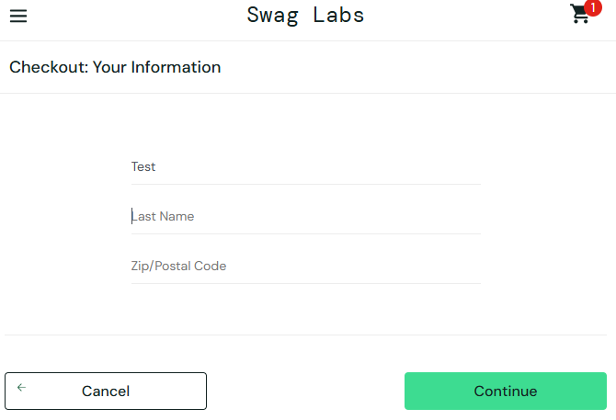
Прикріплені файли

